关系图
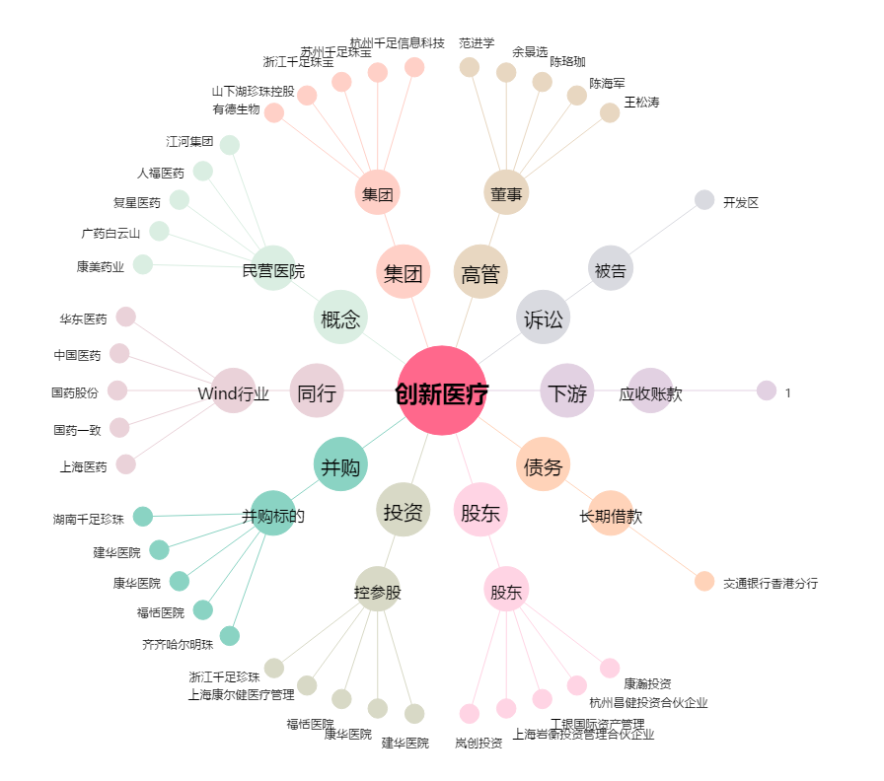
创新医疗[002173.SZ] - 关系概览图

